EmailTemplates
帳票名これで合ってますか？
正式名称と同じにしてくださいね。
帳票名 | メールの件名 | メールの本文
SO注文書 | 【SPACECOOL株式会社】注文書送付のご案内 | いつも大変お世話になっております。 SPACECOOL株式会社でございます。 平素は弊社に格別のお引き立てを賜り、誠にありがとうございます。 さてこの度は、注文書をメールにてお送りいたします。 何かご不明な点がございましたら、お気軽にお申し付けください。 本メールに返信する形でもお問い合わせいただけます。 何卒よろしくお願い申し上げます。
SO出荷依頼書 | 【SPACECOOL株式会社】出荷依頼書送付のご案内 | いつも大変お世話になっております。 SPACECOOL株式会社でございます。 平素は弊社に格別のお引き立てを賜り、誠にありがとうございます。 さてこの度は、出荷依頼書をメールにてお送りいたします。 何かご不明な点がございましたら、お気軽にお申し付けください。 本メールに返信する形でもお問い合わせいただけます。 何卒よろしくお願い申し上げます。
SO納品書 | 【SPACECOOL株式会社】納品書送付のご案内 | いつも大変お世話になっております。 SPACECOOL株式会社でございます。 平素は弊社に格別のお引き立てを賜り、誠にありがとうございます。 さてこの度は、納品書をメールにてお送りいたします。 何かご不明な点がございましたら、お気軽にお申し付けください。 本メールに返信する形でもお問い合わせいただけます。 何卒よろしくお願い申し上げます。
SO請求書 | 【SPACECOOL株式会社】請求書送付のご案内 | いつも大変お世話になっております。 SPACECOOL株式会社でございます。 平素は弊社に格別のお引き立てを賜り、誠にありがとうございます。 さてこの度は、請求書をメールにてお送りいたします。 何かご不明な点がございましたら、お気軽にお申し付けください。 本メールに返信する形でもお問い合わせいただけます。 何卒よろしくお願い申し上げます。
PO注文書 | 【SPACECOOL株式会社】注文書送付のご案内 | いつも大変お世話になっております。 SPACECOOL株式会社でございます。 平素は弊社に格別のお引き立てを賜り、誠にありがとうございます。 さてこの度は、注文書をメールにてお送りいたします。 何かご不明な点がございましたら、お気軽にお申し付けください。 本メールに返信する形でもお問い合わせいただけます。 何卒よろしくお願い申し上げます。

SendMail機能
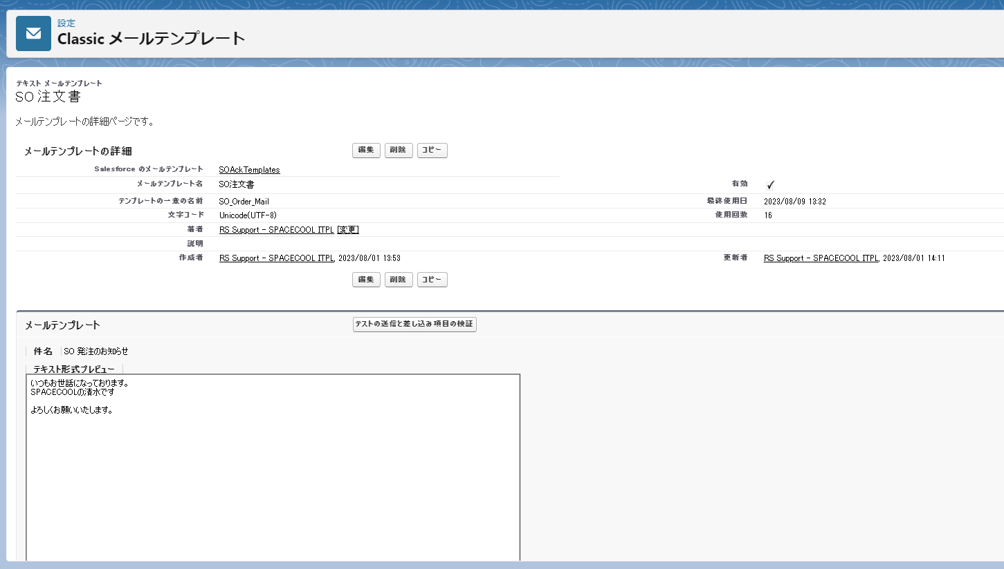
PO発注、SO注文、SO出荷依頼、SO納品、SO請求の帳票をメールで送信するとき、メール標題、本文は何でしょうか
以下のキャプチャによって、私のデモです。
お客様に内容を確認していただけるようお願いいたします。標題と本文をメールに設定する必要があります。

